Sheet1
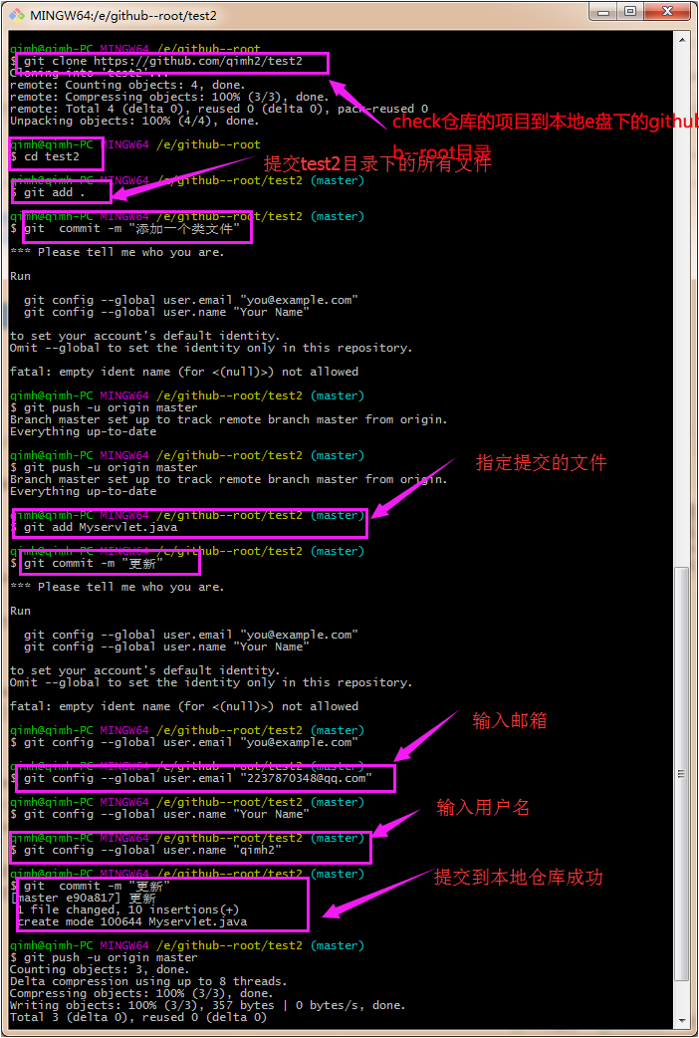
项目地址：https://github.com/qimh2/test2

账号：945901689@qq.com
名字：qimh2
密码：qi123456

安装地址：https://git-for-windows.github.io/

安装步骤：http://jingyan.baidu.com/article/e52e36154233ef40c70c5153.html

提交代码：http://jingyan.baidu.com/article/f7ff0bfc7181492e27bb1360.html

补充说明：在第5（git commit -m "changes log" ）部这里，下面需要运行：
git config --global user.email "you@example.com"
git config --global user.name "Your Name" ，【登录github账号】，其他按步骤走就可以了。

截图：

